EUCO CONCRELISTO
PRODUCTO | DESCRIPCIÓN | RENDIMIENTO | VALORES A CALCULAR |  | KILOGRAMOS REQUERIDOS | PRESENTACION | UNIDADES REQUERIDAS

EUCO CONCRELISTO | Concreto semifluido sin retracción. | Se requieren 2,25 kg por cada litro de espacio vacío a rellenar (2250 kg/m3) | 50 | Litros | 112,5 kg | 48 kg | 3 Unidades
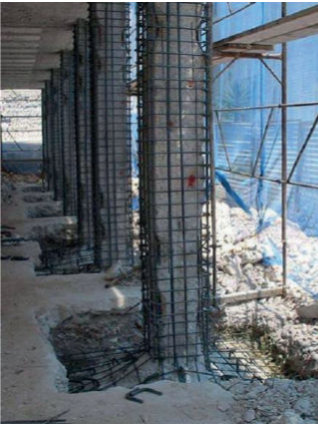
 |  | Dimensiones del espacio a rellenar
 |  | Digite el valor de cada dimensión
 |  | Ancho | 50 | cm
 |  | Profundidad | 10 | cm
 |  | Largo | 100 | cm
 |  | Volumen a rellenar | 50 | Litros

 |  | Consulte nuestra guía para ampliación de columnas en el siguiente enlace
 |  | http://www.toxement.com.co/media/3676/spec_transversal_columnas.pdf

IMPORTANTE
* Los rendimientos aquí consignados son consumos teóricos y promediados, sin embargo estos pueden presentar variaciones de acuerdo a la porosidad de la superficie y/o otras condiciones de la aplicación
HOJAS TECNICAS
http://www.toxement.com.co/media/3724/euco-concrelisto.pdf
ASESORIA TÉCNICA
Para mayor información sobre nuestros productos o una cotización de los mismos, puede comunicarse con su asesor de confianza, o a nuestra línea de atención al cliente (1) 8698787 o escribirnos al correo atencioncliente@toxement.com.co
VERSION JUNIO 2020

